关系图
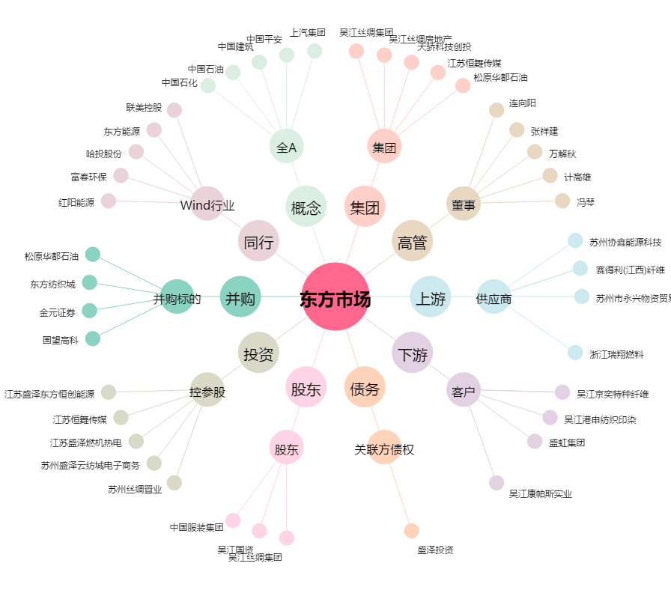
东方市场[000301.SZ] - 关系概览图

